履歴書
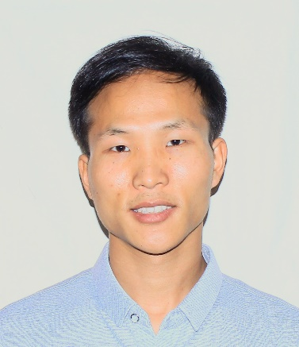
写真をはる位置
写真をはる必要が
ある場合
1．縦 36～40mm
横 24～30mm
2.本人単身胸から上
3.裏面のりづけ
履 歴 書
 |  |  | 2023年 3月 20日現在 |  |  |  | 年 | 月 | 学 歴 ・ 職 歴 （各別にまとめて書く）

ふりがな | り わいそん |  |  |  |  |  |  |  | 以上

氏 名 | Lee Whay Song

国籍 | マレーシア |  | 生年月日（年齢） | 1993年 10月 29日生（満30歳） | 性別 | 男 ・ 女

ふりがな |  |  |  |  | 電話
 |  |  |  |  | 1-541-241-7966
現住所
 |  |  |  |  | メールアドレス
 | Usj 6, Subang Jaya, Selangor, Malaysia |  |  |  | whaydigital@gmail.com

ふりがな |  |  |  |  | 電話
 |  |  |  |  |  |  | 年 | 月 | 免 許 ・ 資 格
連絡先 | 〒 |  | (現住所以外に連絡を希望する場合のみ記入)
 |  |  |  |  | メールアドレス |  | 2016 | 4 | 情報通信工学の学士号
 | 同上
 |  |  |  |  |  |  | 2018 | 8 | courseraでフルスタックエンジニアの資格を取得

年 | 月 | 学 歴 ・ 職 歴 （各別にまとめて書く） |  |  |  |  | 2018 | 10 | courseraでデータアナリストの資格を取得

 |  | 学歴 |  |  |  |  | 2023 | 1 | courseraでAIエンジニアの資格を取得

2012 | 3 | レイクガーデン高校 卒業

2012 | 9 | マラヤ大学 IT学部 入学

2016 | 6 | マラヤ大学 IT学部 卒業

 |  |  |  |  |  |  | 特技、自己PRなど |  |  | 通勤時間
 |  | 職歴 |  |  |  |  | フロントエンドからバックエンドまでフルスタックエンジニアとして開発経験、プロジェクトやプロダクトのマネジメント経験までの幅広い経験を御社でも発揮したいと思います。 データ科学と人工知能、IOTに対する自己学習に余暇時間を捧げています。 趣味では旅行と運動、海水浴になると思います。 顧客と上級、同僚との意見一致に自分を捧げ、チームワークとシナジー、エンジニアリングを楽しんでいます。

2016 | 6 | BJIT グループ 入社 |  |  |  |  |  |  |  | 扶養家族（配偶者を除く）

 |  | 管理ソリューション制作チーム , ソフトウェアエンジニア職
 |  |  |  |  |  |  |  |  |  | 配偶者 | 配偶者の扶養義務
2018 | 6 | 契約満了及び一身上の都合により退社 |  |  |  |  |  |  |  | 有 ・ 無 | 有 ・ 無

2018 | 10 | Orpheus Inc 入社
 |  |  |  |  |  |  | 本人希望記入欄（特に給料・職種・勤務時間・勤務地・その他についての希望などがあれば記入）
 |  | 新規事業開発部 フルスタックエンジニア職
 |  |  |  |  |  |  | 貴社の規定に従っていただきます。
2021 | 11 | キャリーアップのために退社

2021 | 11 | Merlino Software Agency 入社

 |  | ERP/CRM制作チームソフトウェアリードエンジニアおよびプロジェクトマネージャ

2022 | 11 | 一身上の都合により退社

2022 | 11 | 個人事業主

記入上の注意 | 1 . 鉛筆以外の黒又は青の筆記具で記入。 2 . 数字はアラビア数字で、文字はくずさず正確に書く。 3 . ※印のところは、該当するものを○で囲む。

